k-NN
Odległość Euklidesowa |  |  |  | Odległość Euclidesowa |  | 3nn
Pogoda:
deszczowa | 0
pochmurna | 1
słoneczna | 2
Temp.
chłodno | 0
umiarkowane | 1
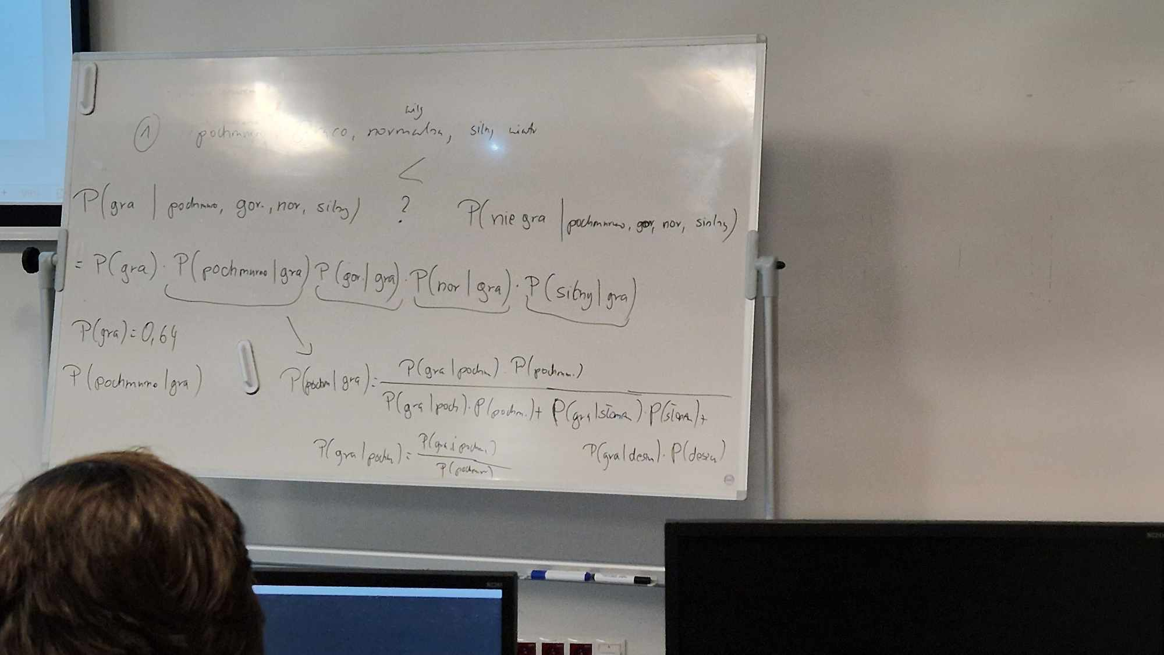
ciepło | 2 |  |  |  |  |  |  |  | pochmurno | gorąco | normalna | silny
gorąco | 3 |  |  |  |  |  |  | 0 | 1 | 3 | 0 | 1
 |  |  |  |  |  |  |  | oczekiwana wartość |  |  |  |  |  |  |  |  | Prognoza
id | prognoza | temp | wilgotność | wiatr | czy grać w tenisa |  |  | id | prognoza | temp | wilgotność | wiatr | odl euckdliesowa | czy grać w tenisa |  |  | deszczowa | pochmurna | słoneczna | suma
1 | 2 | 2 | 1 | 0 | nie |  |  | 1 | 2 | 2 | 1 | 0 | 2 | nie |  |  | 5 | 4 | 5 | 14
2 | 2 | 2 | 1 | 1 | nie |  |  | 2 | 2 | 2 | 1 | 1 | 1.7320508076 | nie
3 | 1 | 2 | 1 | 0 | tak |  |  | 3 | 1 | 2 | 1 | 0 | 1.7320508076 | tak |  | prawdo. | 0.35714285714 | 0.28571428571 | 0.35714285714
4 | 0 | 1 | 1 | 0 | tak |  |  | 4 | 0 | 1 | 1 | 0 | 2.6457513111 | tak |  | prawdo gra | 0.6 | 1 | 0.4
5 | 0 | 0 | 0 | 0 | tak |  |  | 5 | 0 | 0 | 0 | 0 | 3.3166247904 | tak |  | prawdo a i b | 0.21428571429 | 0.28571428571 | 0.14285714286
6 | 0 | 0 | 0 | 1 | nie |  |  | 6 | 0 | 0 | 0 | 1 | 3.1622776602 | nie |  |  | Temperatura
7 | 1 | 0 | 0 | 1 | tak |  |  | 7 | 1 | 0 | 0 | 1 | 3 | tak |  |  | chłodno | umiarkowanie | ciepło | gorąco
8 | 2 | 1 | 1 | 0 | nie |  |  | 8 | 2 | 1 | 1 | 0 | 2.6457513111 | nie |  |  | 4 | 6 | 3 | 1
9 | 2 | 0 | 0 | 0 | tak |  |  | 9 | 2 | 0 | 0 | 0 | 3.3166247904 | tak
10 | 0 | 1 | 0 | 0 | tak |  |  | 10 | 0 | 1 | 0 | 0 | 2.4494897428 | tak |  | prawdo. | 0.28571428571 | 0.42857142857 | 0.21428571429 | 0.071428571429
11 | 2 | 1 | 0 | 1 | tak |  |  | 11 | 2 | 1 | 0 | 1 | 2.2360679775 | tak |  | prawdo gra | 0.75 | 0.6 | 0.33 | 1
12 | 1 | 1 | 1 | 1 | tak |  |  | 12 | 1 | 1 | 1 | 1 | 2.2360679775 | tak |  |  | Wilgotność
13 | 1 | 3 | 0 | 0 | tak |  |  | 13 | 1 | 3 | 0 | 0 | 1 | tak |  |  | normalna | duża
14 | 0 | 1 | 1 | 1 | nie |  |  | 14 | 0 | 1 | 1 | 1 | 2.4494897428 | nie |  |  | 7 | 7
 |  |  |  |  |  |  |  |  |  |  |  |  |  | 0.64285714286
 |  |  |  |  |  |  |  | 3nn |  | TAK | 2 | 0.66666666667 |  | 9 |  | prawdo. | 0.5 | 0.5
 |  |  |  |  |  |  |  |  |  | NIE | 1 |  |  |  |  | prawdo gra | 0.85714285714 | 0.42857142857
 |  |  |  |  |  |  |  |  |  |  |  |  |  |  |  |  | Wiatr
 |  |  |  |  |  |  |  |  |  |  |  |  |  |  |  |  | Słaby | silny
 |  |  |  |  |  |  |  | P(gra | pochmurno, gorąco, normalna, silny) |  |  |  |  |  |  |  |  | 8 | 6
 |  |  |  |  |  |  |  | = P(gra) * P(pochmurno|gra) * P(gorąco|gra) * P(normalna|gra) * P(silny|gra)
 |  |  |  |  |  |  |  | P(gra) | 0.64 | ile TAK z całej sumy |  |  |  |  |  | prawdo. | 0.57142857143 | 0.42857142857
 |  |  |  |  |  |  |  |  |  |  |  |  |  |  |  | prawdo gra | 0.75 | 0.5
 |  |  |  |  |  |  |  | P(pochmurno|gra)
 |  |  |  |  |  |  |  | = | P(gra|poch) * P(poch) |  |  |  |  | = | 0.28571428571 |  |  |  | = | 0.44444444444
 |  |  |  |  |  |  |  |  | P(gra|poch) * P(poch) + P(gra|słon) * P(słon) + P(gra|desz) * P(desz) |  |  |  |  |  | 0.64285714286

 |  |  |  |  |  |  |  | P(gorąco|gra)
 |  |  |  |  |  |  |  | = | P(gra|gorąco) * P(gorąco) |  |  |  |  |  |  |  | = | 0.071428571429 | = | 0.11641443539
 |  |  |  |  |  |  |  |  | P(gra|chłodno) * P(chłodno) + P(gra|umiar) * P(umiar) + P(gra|ciepło) * P(ciepło) + P(gra|gorąco) * P(gorąco) |  |  |  |  |  |  |  |  | 0.61357142857

 |  |  |  |  |  |  |  | P(norm|gra)
 |  |  |  |  |  |  |  | = | P(gra|norm) * P(norm) |  |  |  |  | = | 0.42857142857 | = | 0.66666666667
 |  |  |  |  |  |  |  |  | P(gra|norm) * P(norm) + P(gra|duza) * P(duza) |  |  |  |  |  | 0.64285714286

 |  |  |  |  |  |  |  | P(silny|gra)
 |  |  |  |  |  |  |  | = | P(gra|silny) * P(silny) |  |  |  |  | = | 0.21428571429 | = | 0.33333333333
 |  |  |  |  |  |  |  |  | P(gra|silny) * P(silny) + P(gra|słaby) * P(słaby) |  |  |  |  |  | 0.64285714286

 |  |  |  |  |  |  |  | = P(gra) * P(pochmurno|gra) * P(gorąco|gra) * P(normalna|gra) * P(silny|gra)
 |  |  |  |  |  |  |  | = | 0.0073585420888

 |  | deszczowo | ciepło | duża | słaby
 | 0 | 0 | 2 | 1 | 0
 | oczekiwana wartość
 | id | prognoza | temp | wilgotność | wiatr | odl euckdliesowa | czy grać w tenisa |  |  | Prognoza
 | 1 | 2 | 2 | 1 | 0 | 2 | nie |  |  | deszczowa | pochmurna | słoneczna | suma
 | 2 | 2 | 2 | 1 | 1 | 2.2360679775 | nie |  |  | 5 | 4 | 5 | 14
 | 3 | 1 | 2 | 1 | 0 | 1 | tak
 | 4 | 0 | 1 | 1 | 0 | 1 | tak |  | prawdo. | 0.35714285714 | 0.28571428571 | 0.35714285714
 | 5 | 0 | 0 | 0 | 0 | 2.2360679775 | tak |  | prawdo gra | 0.6 | 1 | 0.4
 | 6 | 0 | 0 | 0 | 1 | 2.4494897428 | nie |  | prawdo a i b | 0.21428571429 | 0.28571428571 | 0.14285714286
 | 7 | 1 | 0 | 0 | 1 | 2.6457513111 | tak |  |  | Temperatura
 | 8 | 2 | 1 | 1 | 0 | 2.2360679775 | nie |  |  | chłodno | umiarkowanie | ciepło | gorąco
 | 9 | 2 | 0 | 0 | 0 | 3 | tak |  |  | 4 | 6 | 3 | 1
 | 10 | 0 | 1 | 0 | 0 | 1.4142135624 | tak
 | 11 | 2 | 1 | 0 | 1 | 2.6457513111 | tak |  | prawdo. | 0.28571428571 | 0.42857142857 | 0.21428571429 | 0.071428571429
 | 12 | 1 | 1 | 1 | 1 | 1.7320508076 | tak |  | prawdo gra | 0.75 | 0.6 | 0.33 | 1
 | 13 | 1 | 3 | 0 | 0 | 1.7320508076 | tak |  |  | Wilgotność
 | 14 | 0 | 1 | 1 | 1 | 1.4142135624 | nie |  |  | normalna | duża
 |  |  |  |  |  |  |  |  |  | 7 | 7
 | 3nn
 |  |  |  |  |  |  |  |  | prawdo. | 0.5 | 0.5
 | TAK | 5 | 0.83333333333 |  |  |  |  |  | prawdo gra | 0.85714285714 | 0.42857142857
 | NIE | 1 |  |  |  |  |  |  |  | Wiatr
 |  |  |  |  |  |  |  |  |  | Słaby | silny
 |  |  |  |  |  |  |  |  |  | 8 | 6

 |  |  |  |  |  |  |  |  | prawdo. | 0.57142857143 | 0.42857142857
 |  |  |  |  |  |  |  |  | prawdo gra | 0.75 | 0.5

 | P(gra | pochmurno, gorąco, normalna, silny)
 | = P(gra) * P(pochmurno|gra) * P(gorąco|gra) * P(normalna|gra) * P(silny|gra)
 | P(gra) | 0.64 | ile TAK z całej sumy

 | P(pochmurno|gra)
 | = | P(gra|deszcz) * P(deszcz) |  |  |  |  | = | 0.21428571429 |  |  |  | = | 0.33333333333
 |  | P(gra|poch) * P(poch) + P(gra|słon) * P(słon) + P(gra|desz) * P(desz) |  |  |  |  |  | 0.64285714286

 | P(gorąco|gra)
 | = | P(gra|ciepło) * P(ciepło) |  |  |  |  |  |  |  | = | 0.070714285714 | = | 0.11525029104
 |  | P(gra|chłodno) * P(chłodno) + P(gra|umiar) * P(umiar) + P(gra|ciepło) * P(ciepło) + P(gra|gorąco) * P(gorąco) |  |  |  |  |  |  |  |  | 0.61357142857

 | P(norm|gra)
 | = | P(gra|duża) * P(duża) |  |  |  |  | = | 0.21428571429 | = | 0.33333333333
 |  | P(gra|norm) * P(norm) + P(gra|duza) * P(duza) |  |  |  |  |  | 0.64285714286

 | P(silny|gra)
 | = | P(gra|slaby) * P(slaby) |  |  |  |  | = | 0.42857142857 | = | 0.66666666667
 |  | P(gra|silny) * P(silny) + P(gra|słaby) * P(słaby) |  |  |  |  |  | 0.64285714286

 | = P(gra) * P(pochmurno|gra) * P(gorąco|gra) * P(normalna|gra) * P(silny|gra)
 | = | 0.005463717501

